상품제안서
오스템 충치케어 불소 치약칫솔 데일리세트 (국내생산) | 상품코드: F31979

 |  |  |  |  |  |  | 02-412-0044 | www.easy1.co.kr
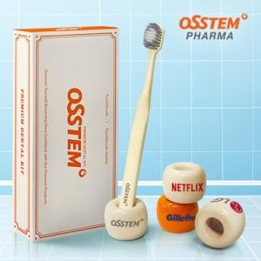

【상세/제작정보】 | <p>구성품 : 칫솔 1P , 거치대 1P , 보호캡 1P 인쇄사이즈 : 20 x 10 mm</p><p>&nbsp;</p><table class="__se_tbl_ext" style="clear: both; width: 1865px; border-collapse: collapse; border-spacing: 0px; font-family: dotum; background-color: rgb(255, 255, 255);"><tbody><tr><td colspan="3" style="border-width: 1px 0px; border-top-style: solid; border-right-style: initial; border-bottom-style: solid; border-left-style: initial; border-top-color: rgb(236, 236, 236); border-right-color: initial; border-bottom-color: rgb(236, 236, 236); border-left-color: initial; border-image: initial; padding: 20px 0px; font-size: 13px; line-height: 1.5;">1박스 수량 50개</td></tr></tbody></table><p>&nbsp;</p>

【인쇄/포장옵션】 | 풀칼라 / 포장지포장

【공급단가】 | 수량 | 100~ | 300~ | 500~ | 1,000~ | 3,000~
*VAT별도 | 단가 | 4,370원 | 4,300원 | 4,200원 | 4,090원 | 4,020원

【상품 URL】 | https://www.easy1.co.kr:443/src/goods_detail.php?gdno=31979

